Hoja1
 |  | Programa Gestion de la Produccion"Control Porduccion Premezclas y Harinas Especiales" |  |  |  |  |  | Codigo: | OPE-GP-FO-015
 |  |  |  |  |  |  |  | Version: | 3
 |  |  |  |  |  |  |  | Fecha: | 15/05/2025
 |  |  |  |  |  |  |  | Pagina: | 1 de 1
Consecutivo de Produccion # |  | 20260126 |  |  |  |  | Fecha
 |  |  |  |  |  |  | 2026-01-26

ITEM | PRODUCTO |  | LOTE | CANTIDAD | HORA INICIO | HORA FINAL | OPERARIOS |  | N SAP
1 | GRANO ENTERO FINA |  | 240126B | 102 | 07:24 | 11:24 | OLFER VARGAZ |  | 16706-20
2 | HARINA INTEGRAL |  | 200126B | 205 |  | 12:10 | OLFER VARGAS JOSE |  | 16706-30
3
4
5
6
7
8
9
10
11
INSUMOS

ITEM | INSUMO | LOTE | CANTIDAD |  | ITEM | INSUMO |  | LOTE | CANTIDAD
1
1 | TRIGO CWRS | TC-134 | 1.482 KG
1 | EMPAQUE MULTI | MP-02224 | 102
1 | VITAMINA | MP-02199 | 0.6146
1 | HILO VERDE | MP-02234 | 0.652 GRAMOS
1 | GRANO ENTERO FINA | 201125B | 45
1 | ETIQUETAS FUCSIA | MP-02187 | 102

2 | HARINA EXTRAPAN | 080126B | 84
2 | EMPAQUE MULTI | MP-02224 | 205
2 | HILO VERDE | MP-02234 | 0.654 GRAMOS
2 | MOGOLLA | 190126B | 14
2 | SALVADO | 130126B | 14
2 | ETIQUETAS AZUL | MP-02231 | 205
2

 | OBSERVACIONES

 | 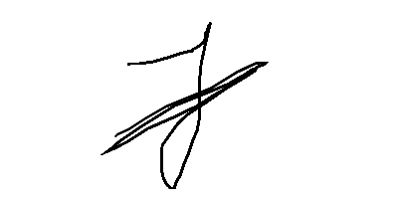

 | RESPONSABLE |  |  |  | JEFE DE PRODUCCION

